Sheet1
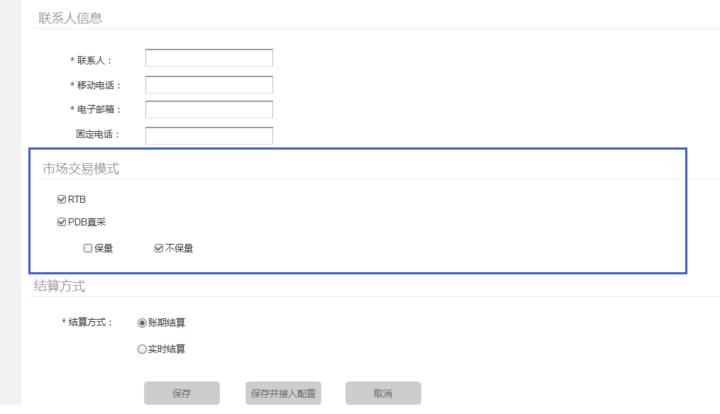
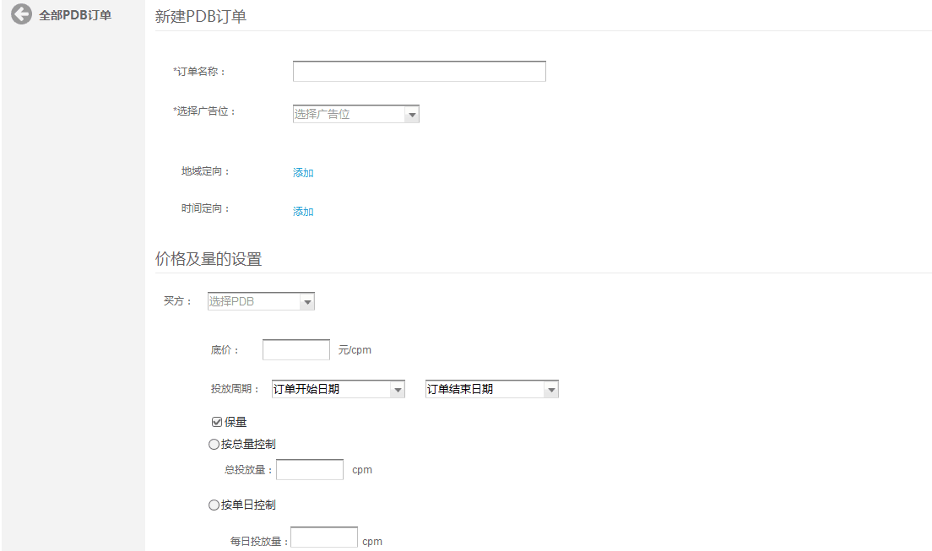
 | ADX--PDB模式需求

一、需求背景 | adx作为唯一的程序化交易入口，需支持多种售卖方式。程序化直采PDB（Programmatic Direct Buying）--保量保价和首选交易PD（Preferred Deals）--保价不保量为两种主流的non-RTB程序化采买模式。本期
 | adx需支持这两种售卖方式，来提高广告位的售卖率及单价。

二、需求概述 | 1、（前端）DSP接入页面增加PDB模式选择；
 | 2、（前端）增加PDB策略页面；
 | 3、（后端）增加CPM控制功能；
 | 4、（后端）bid request接口增加PMP Object；
 | 5、（后端）bidding前，增加PDB模式和PD模式筛选逻辑；
 | 6、（后端）bidding后，修改winner及竞拍价计算规则。

三、需求详述
 | 1、总流程

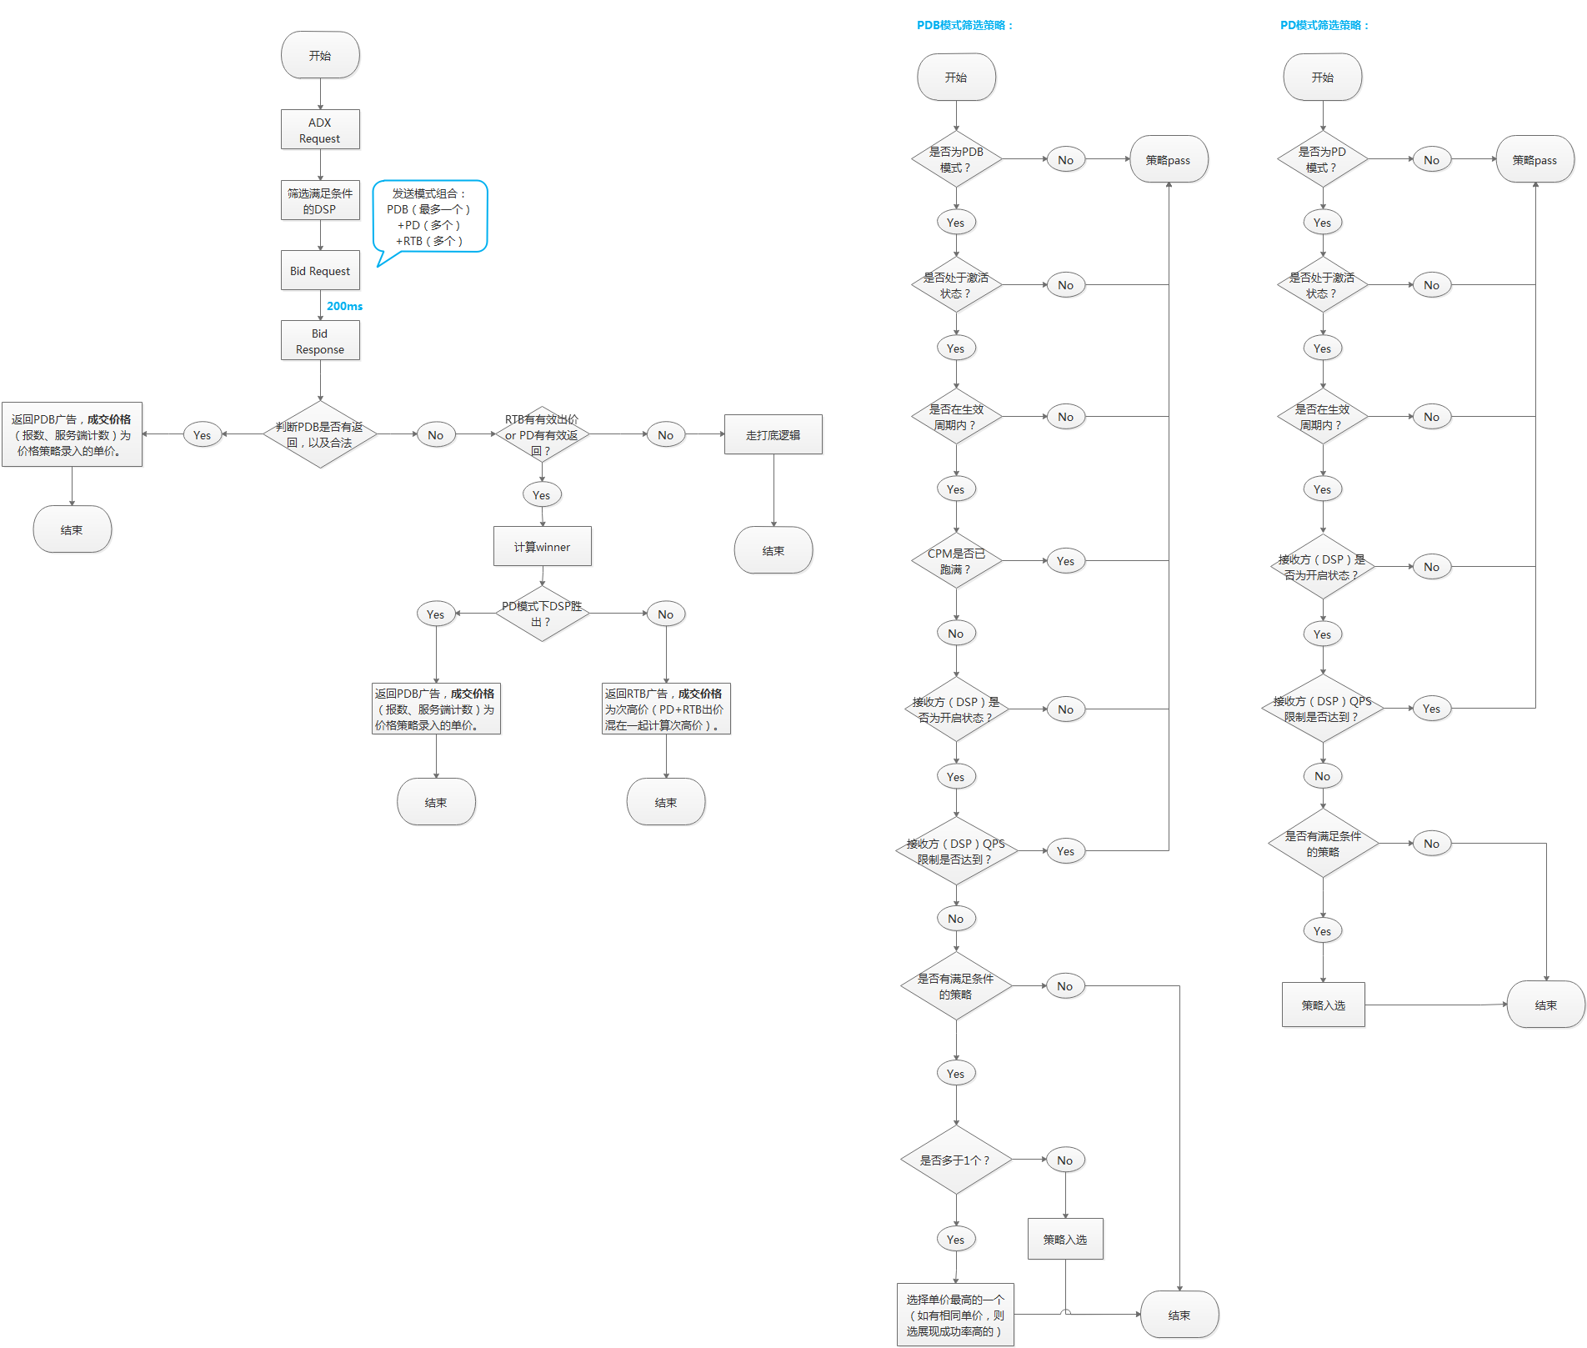

 | 2、CPM控制
 |  | （1）类型：
 |  |  | a. 每日：在策略生效周期内，控制每天展现量上限，单位CPM；
 |  |  | b. 总量：在策略生效周期内，控制总展现量上限，单位CPM。（但后端仍需记录每日实际跑的CPM）

 |  | （2）策略修改处理：
 |  |  | a. 当策略由总量改成每日时，读取当天已跑的CPM量，如已超出修改后的每日限制，则不再继续跑；如还未达到，则继续跑到限制的CPM量（每日及总量）为止；
 |  |  | b. 当策略由每日改成总量时，则当天的CPM控制失效，只受总CPM限制。

 | 3、PDB接口
 |  | （1）接口：
 |  |  | >>当发送PDB及PD模式的bid request时，都走DSP在接入时登记的RTB url，以及RTB qps限制。
 |  |  | >>HTTP POST，JSON。
 |  | （2）bid request数据：
 |  |  | >>以下只特殊说明与RTB有区别的字段：
 |  |  | a. imp object
 |  |  |  | 字段 | 类型 | 描述 | 来源 | 后端逻辑
 |  |  |  | bidfloor | float；default 0 | 底价，单位CPM | 去掉该字段 | /

 |  |  |  | pmp | object | PMP交易方式对象 | 新增该字段 | /

 |  |  | b. pmp object
 |  |  |  | 字段 | 类型 | 描述 | 来源 | 后端逻辑
 |  |  |  | deals | object array，必填 | deal对象 | / | /

 |  |  | c. deals object
 |  |  |  | 字段 | 类型 | 描述 | 来源 | 后端逻辑
 |  |  |  | id | string，必填 | deal id | 新建PBD、PD价格策略系统自动生成，格式：18位随机数字。 | /

 |  |  |  | at | integer | 结算方式 | PDB、PD模式写死值为1 | /

 |  |  |  | bidfloor | string，必填 | adx系统中deal的价格 | 对应策略的单价 | /

 |  | （3）bid response
 |  |  | 以下只特殊说明与RTB有区别的字段：
 |  |  | a. Bid object
 |  |  |  | 字段 | 类型 | 描述 | 来源 | 后端逻辑
 |  |  |  | dealid | string；必须 | dealid，PDB、PD必选字段 | bid request中对应deals.id | response后服务端校验

 |  |  |  | price | 去掉 | 去掉 | / | /

 | 4、bidding前逻辑
 |  | （1）筛选模式：
 |  |  | >>组合形式：PDB（最多一个）+PD（个数不限）+RTB（个数不限）
 |  |  | >>各个模式筛选逻辑：见总流程图。
 |  | （2）逻辑：
 |  |  | >>见总流程图。
 |  | （3）特殊逻辑处理：
 |  |  | >>当同一个DSP在同一广告位上既有PDB、PD策略和RTB策略时，则通过PDB接口同时发送PDB、PD和RTB的信息，此时将imp对象中的bidfloor保留，且pmp的deals对象有两个，
 |  |  | 分别对应PDB和PD策略的信息。

 | 5、bidding后逻辑
 |  | （1）逻辑：
 |  |  | >>PDB优先，当PDB有有效返回时，则优先展示PDB广告，结算价格为对应PDB策略的单价；
 |  |  | >>PD和RTB优先级相同，当PDB无有效返回时，同时计算winner，PD胜出则结算价格为对应PD策略的单价；RTB胜出，则PD+RTB一起计算次高价；
 |  |  | >>即可视为PD、PDB模式的出价和结算价格均为单价；
 |  |  | >>当同一家DSP存在PDB/PD和RTB两种bid request时，根据response中的bid Object中是否还有dealid判断返回类型为PDB/PD（有dealid）还是RTB。
 |  |  | >>具体见上总流程图。

 |  | （2）PD、PDB模式：
 |  |  | >>不判断出价是否合法，只判断是否为有效返回，即adm节点是否为空以及deadid是否与bid request中的一致；
 |  |  | >>不参与出价判断依旧是，DSP返回204；
 |  |  | >>超时限制暂定为100ms，性能上来之后调成200ms（整体，包括RTB、打底并行）。
 | 6、报数
 |  | >>见adx报数规则0815。

